清單
年 | 月 | 設施類別
109 | 1 | A：交通建設
110 | 2 | B：工商園區
111 | 3 | C：文教設施
112 | 4 | D：運動設施
113 | 5 | E：社福設施
 | 6 | F：展覽場館
 | 7 | G：辦公廳舍
 | 8 | H：市場
 | 9 | I：環保設施
 | 10 | J：社會住宅
 | 11 | K：其他工程設施(請說明)
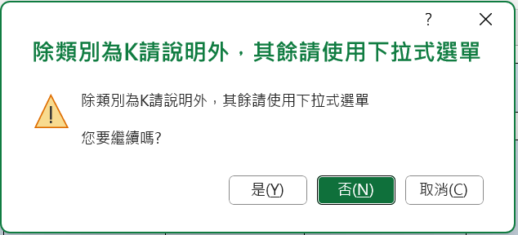
 | 12 |  | 點選「是(Y)」可以繼續編輯

